Hoja1
CAMPO | DESCRIPCION
CONCEPTO
TITULO: | CONTRAREVOLUCION
DISEÑADORES: | JUAN CARLOS PATIÑO HERNANDEZ JOHANNA ALEJANDRA JURADO URIBE
GENERO: | ROL, MATAMARCIANOS
PLATAFORMA: | COMPUTADOR
VERSION: | 1.0
SINOPSIS DE JUEGABILIDAD Y CONTENIDO: | En el año 2631 un meteorito cayo en una isla de america del sur trayendo una gran forma de vida alienigena, la cual traia planes de invadir la tierra convirtiendo todos los humanos en forma de vida extraterrestre, la unidad SUPERCONTRA envia un soldado llamado “MAD DOG” el cual tiene la mision de detener la malefica amenaza teniendo que luchar con humanoides para llegar al nucleo central y destruir la nave extraterrestre.
CATEGORIA: | Es un juego basado en contra diseñado en el año 1987 para consola y nintendo lo que se trata con esta version es hacerlo mas enfocado para computador
LICENCIA: | KONAMI
MECANICA: | El jugador cuando entra en el juego dispone de una arma tipo fusil con munición infinita que puede ser mejorada cuando obtiene unas capsulas o ayudas del juego donde si las obtiene puedo obetener diferentes formas de disparar y asi vez tambien puede recoger botiquines con vidas que ayudaran a salir victorioso del juego.
TECNOLOGÍA: | REQUERIMIENTOS MINIMOS DE FUNCIONAMIENTO: lenguaje interprete python y con librerias pygame. Un equipo de portatil o de mesa con requrimientos minimos de 2 gb de memoria ram, un proccesador de 2,0 Mgz y una tarejta grafica de 512 Mb.
PUBLICO: | MAYORES DE 12 AÑOS
HISTORIAL DE VERSIONES

VISION GENERAL DEL JUEGO
El obejtivo del juego es avanzar a traves de los niveles saltando y disparando a los humanoides alienigenas en pantalla para poder avanzar, con las teclas del teclado se da el mando al jugador quien dispara ademas en el camino va poder obtener vidas y balas para salvarse de los ataqques enemigos hasta llegar al ultimo nivel y asi poder destruir la nave espacial alinigena y asi salvar la tierra de la amenaza.
MECANICA DEL JUEGO
CAMARA: | 2D, primera persona.
PERIFERICOS: | TECLADO,MOUSE,PARLANTES ,CONTROL XBOX 360
CONTROLES: | A: moverse hacia la izquierda S: moverse hacia abajo D: moverse a la derecha W: moverse hacia arriba SPACE: pausa o renaudar CLICK MOUSE: disparar
PUNTAJE: | Al final se dara una puntuacion la cual se indicara cual ha sido el mayor puntaje
GUARDAR/CARGAR | N/A
ESTADOS DEL JUEGO

INTERFACES
NOMBRE DE LA PANTALLA: | LUCHA EN LA ISLA
DESCRPCION DE LA PANTALLA: | se interactua en la isla donde cae el meteorito y donde los humanos se convierten en un estado alniegina, llevando una lucha para sobrevivir al jugador principal y asi poder llegar a la nave nodriza
ESTADOS DEL JUEGO | Pausa,salir,continuar saltar y disparar
IMAGEN DEL JUEGO | 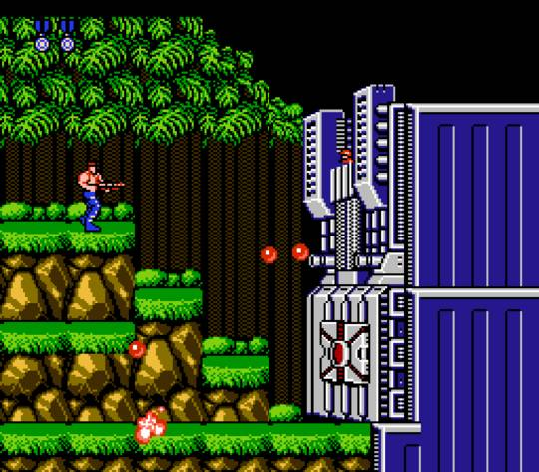
NIVEL I

